Sheet1
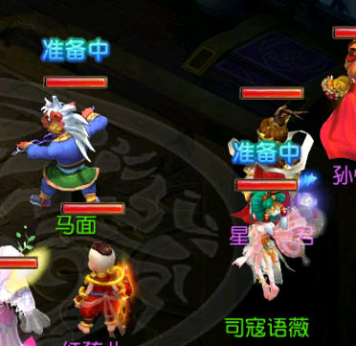
1 | 战斗中功能界面
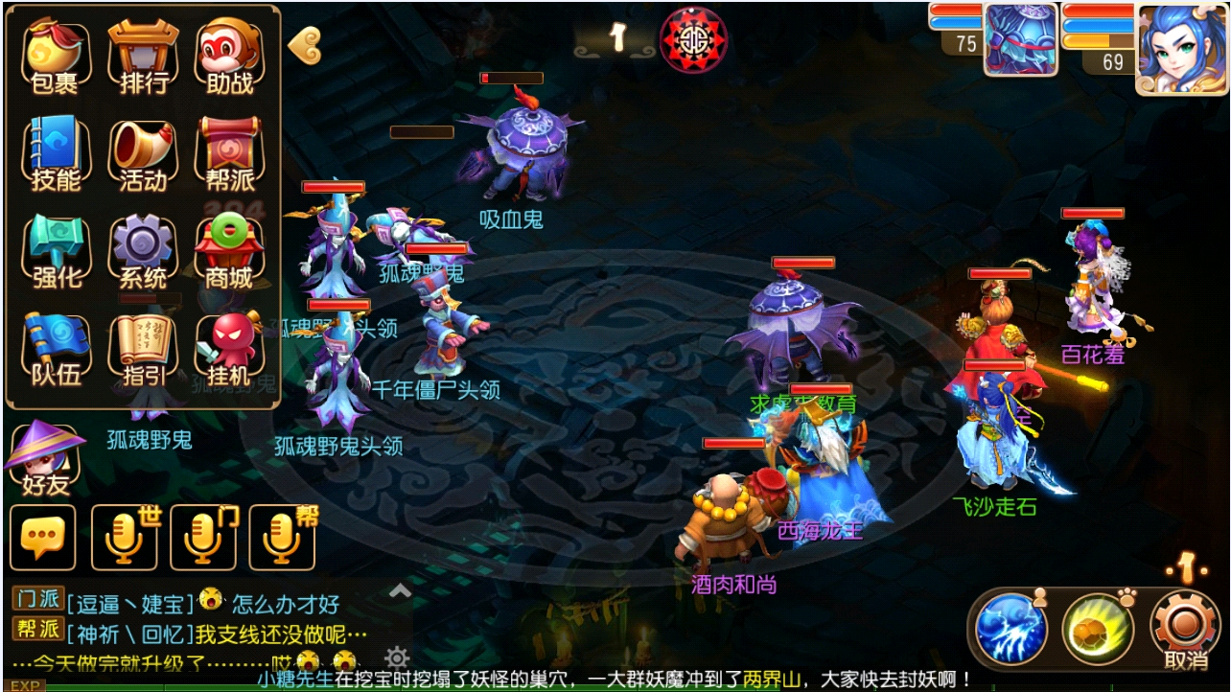
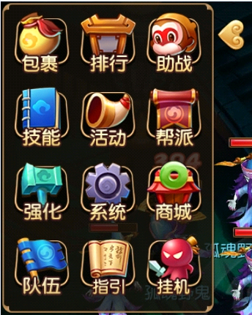

 | 编号 | 名字 | 类型 | 截图 | 描述 | 参考
 | 1 | 队伍按钮 |  |  | 比战斗外按钮多出一个队伍按钮
4 | 技能使用界面
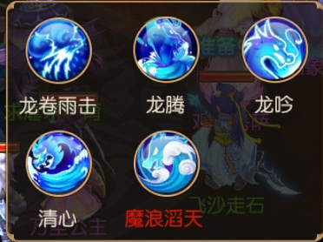

5 | 技能TIPS
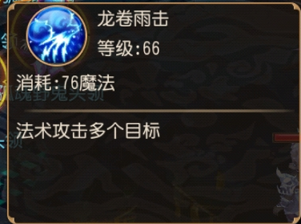

6 | 战斗中伤害冒字
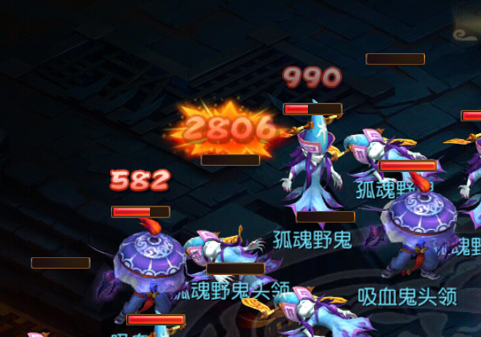

 | 编号 | 名字 | 类型 | 截图 | 描述 | 参考
 | 1 | 伤害冒字 |  |  | 红色0-9数字，对应需要一套暴击字，暴击字稍微大点
 | 2 | 加血冒字 |  |  | 绿色0-9数字，对应需要一套暴击字，暴击字稍微大点
 | 3 | 回蓝冒字 |  |  | 蓝色0-9数字
 | 4 | 物理暴击图
 | 5 | 法术暴击图
 | 6 | 治疗暴击图

7 | 选择怪物区域状态
 | 立体光圈，代表该怪物的选中区域
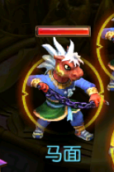

8 | 释放技能名字和底板
 | 底纹 | 玩家释放技能后，该技能会显示到底纹上
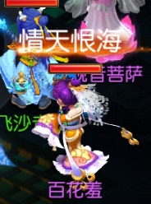

9 | “准备中”美术字

